员工差旅明细
 | 【员工差旅报销单】

 |  | 姓名: | 易梦铃 |  | 职位: |  | 助理
 |  | 发生地: | 广德 |  | 部门: |  | 会奖6部
 |  | 发生日期: | 2025.9.14-9.19 |  | 报销日期: |  | 2025.9.28
 |  |  |  |  | 团号: |  | HMEA-250912-STY200

 | 序号 | 报销项目 | 用途 | 实际报销金额 | 合格发票金额 | 不合格发票金额 |  | 备注
 | 1 | 差旅费 | 大交通（火车票） | 618 | 618 | 0.00 |  | 9月14北京南-广德南二等座
 | 2 |  | 大交通（火车票） | 618 | 618 | 0.00 |  | 9月19广德南-北京南二等座
 | 3 |  | 用餐 | 29.00 | 29.00 | 0.00 |  | 9.14餐费
 | 4 |  |  | 14.50 |  | 14.50 |  | 9.14餐费
 | 5 |  |  | 18.40 |  | 18.40 |  | 9.14餐费（仲岚、易梦铃）
 | 6 |  |  | 56.00 |  | 56.00 |  | 9.14餐费（仲岚、易梦铃）
 | 7 |  |  | 20.50 |  | 20.50 |  | 9.15餐费
 | 8 |  |  | 44.89 |  | 44.89 |  | 9.15餐费（仲岚、易梦铃）
 | 9 |  |  | 54.00 |  | 54.00 |  | 9.15餐费（仲岚、易梦铃）
 | 10 |  |  | 37.15 | 37.15 | 0.00 |  | 9.16餐费（仲岚、易梦铃）
 | 11 |  |  | 82.00 | 82.00 | 0.00 |  | 9.16餐费（仲岚、易梦铃）
 | 12 |  |  | 18.10 |  | 18.10 |  | 9.17餐费
 | 13 |  |  | 47.00 | 47.00 | 0.00 |  | 9.17餐费
 | 14 |  |  | 36.00 |  | 36.00 |  | 9.18餐费
 | 15 |  |  | 10.88 |  | 10.88 |  | 9.18餐费
 | 16 |  |  | 20.00 |  | 20.00 |  | 9.19餐费
 | 17 |  |  | 12.00 |  | 12.00 |  | 9.19餐费
 | 18 |  |  | 44.15 |  | 44.15 |  | 9.19餐费
 | 合计 |  |  | 1,780.57 | 1,431.15 | 349.42

 | 合格发票金额 |  |  | 补票金额 |  |  |  | 报销总金额
 | 1,431.15 |  |  | 349.42 |  |  |  | 1780.57

 | 报销人: |  | 总监： | 合规: |  |  | 财务：

【员工上会补助统计单】
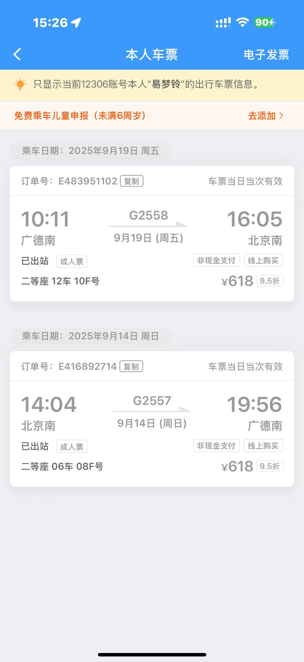
 |  | 姓名: | 易梦铃 |  | 职位: | 助理
 |  | 发生地: | 广德 |  | 部门: | 会奖6部
 |  | 发生日期: | 2025.9.14-9.19 |  | 报销日期: | 2025.9.29
 |  |  |  |  | 团号: | HMEA-250912-STY200
 |  |  |  |  |  |  |  |  | 、
 |  | 出差城市 | 出差起止日期 | 每天金额 | 天数 | 合计 | 备注
 | 1 | 广德 | 2025.9.14 | 200.00 | 1.00 | 200.00
 | 2 | 广德 | 2025.9.15-9.19 | 100.00 | 5.00 | 500.00
 | 合计 |  |  |  | 6.00 | 700.00
 | 报销人: |  | 总监： | 合规: |  | 财务：

